正源
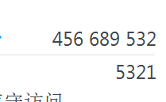
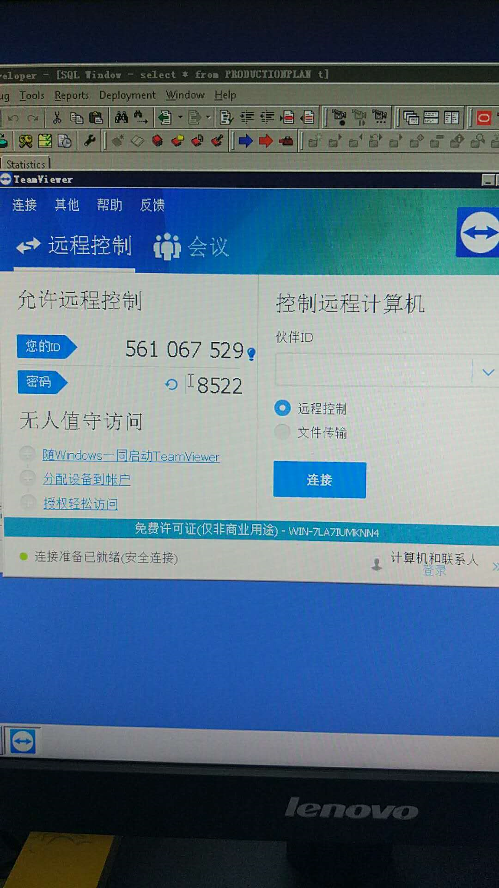
17671649129徐工
oracle 用户名密码 sys | 需求 | 华工正源MES 项目开发需求-MES与ERP接口.docx

金蝶数据库
192.168.7.73
账号：zxt
密码：Genuineznzd@2016
有源数据库002 AIS20090714202245
孝感数据库006 AIS20160422085723

表空间User zy/zyadmin

